高槻市
２か月あたり・税込 水道料金・下水道使用料 料金シミュレーション
 | 口径と使用水量(黄色のセル)を入力してください
 | 口径 | 13,20,25㎜(一般家庭用) | 👈リスト▼から選択
 | 使用水量 | 45㎥ | 👈数字のみ入力
 |  |  | 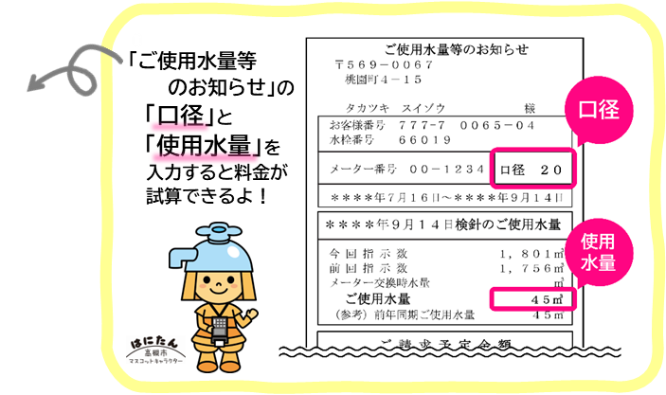
 |  |  | ← 激変緩和措置期間 →
 | あなたの２か月の料金は… | (改定前) 令和7年9月まで | (1)令和7年10月から 令和8年3月まで | (2)令和8年4月から 令和10年3月まで | (3) 令和10年4月以降
 | 水道料金 | 5,912円 | 6,363円 | 6,583円 | 6,803円 | 税込
 | 下水道使用料 | 4,860円 | 4,860円 | 4,860円 | 4,860円 | 税込
 | 合 計 | 10,772円 | 11,223円 | 11,443円 | 11,663円 | 税込

